ProductModule
设计 |  |  | 逻辑名 | 商品管理模块 | 设计人 | 罗龙飞
 |  |  | 物理名 | ProductModule | 日期 | 2026.5.25
界面设计
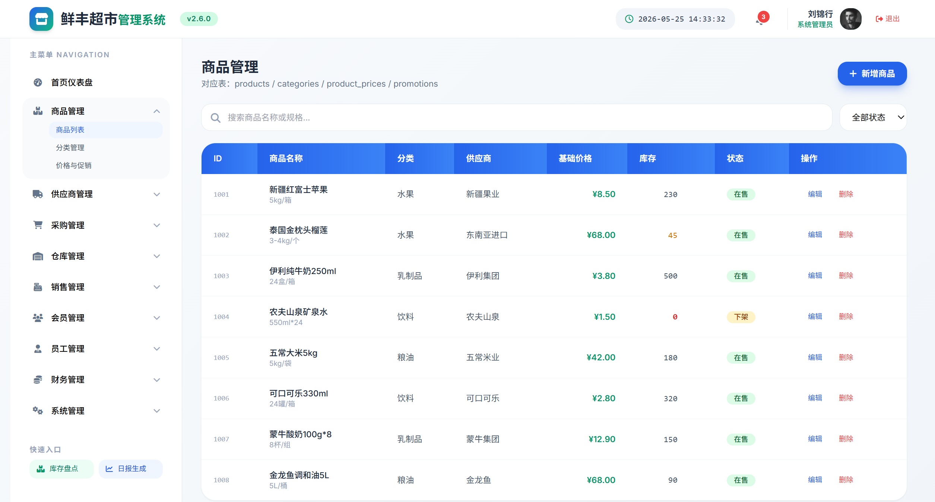 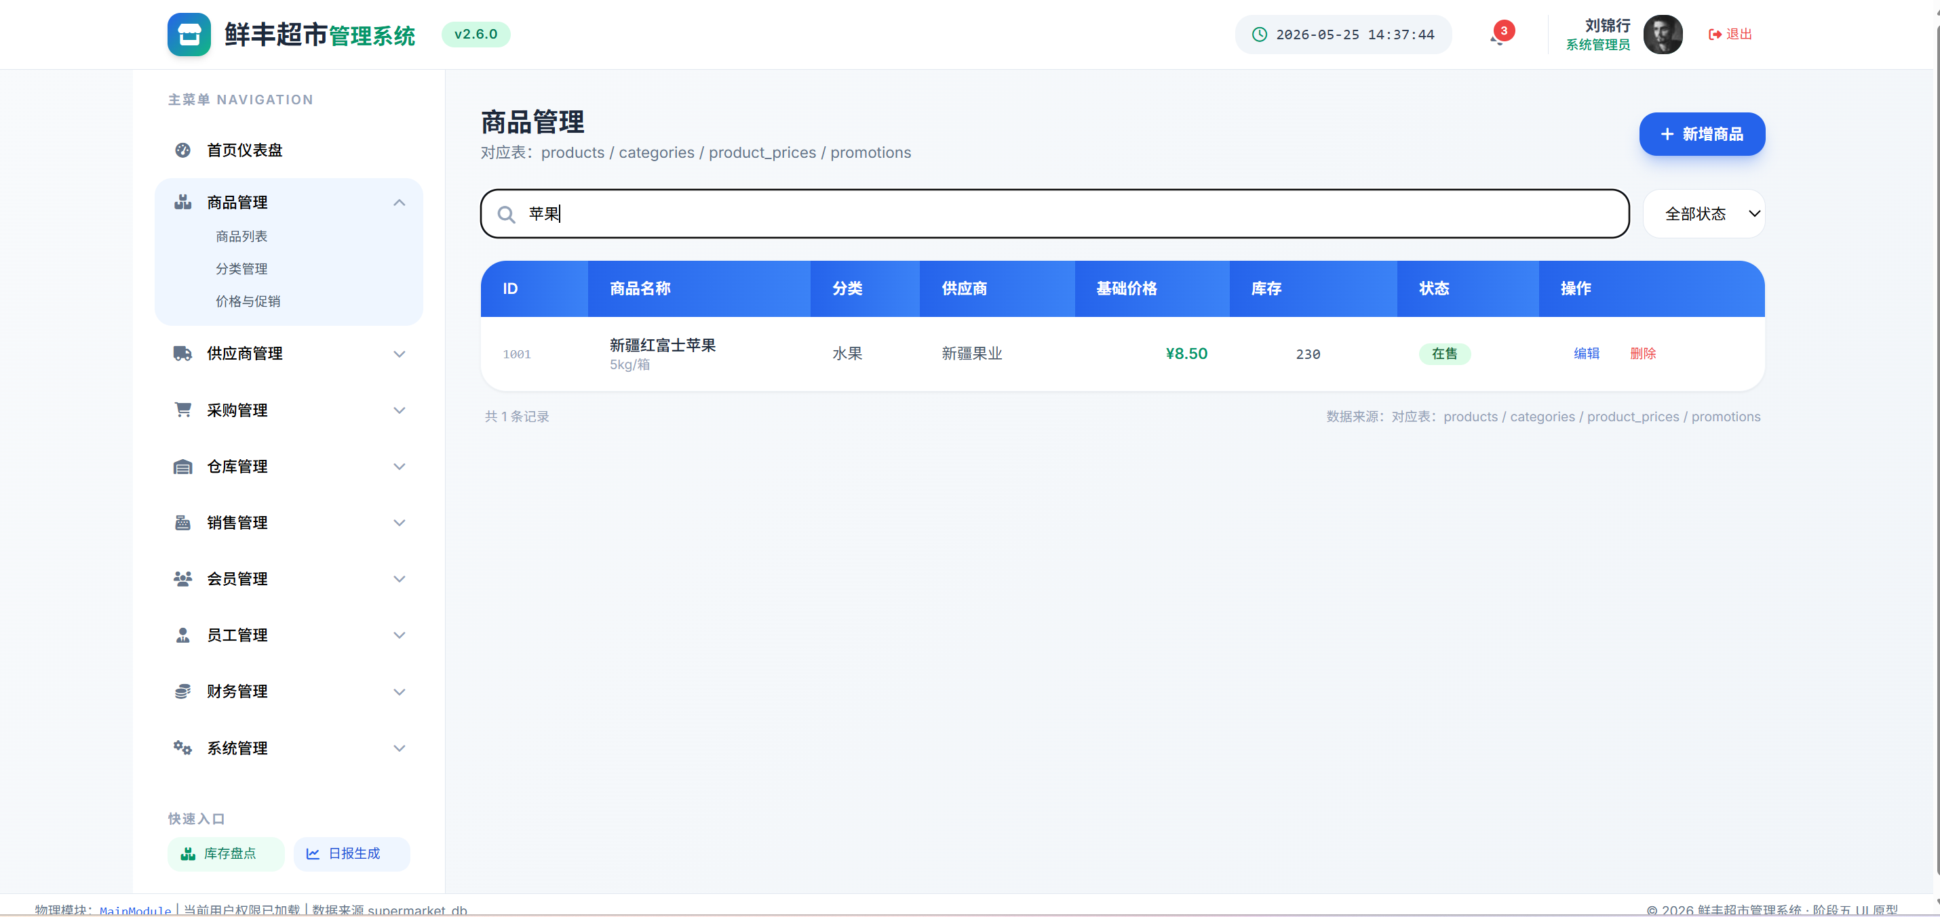 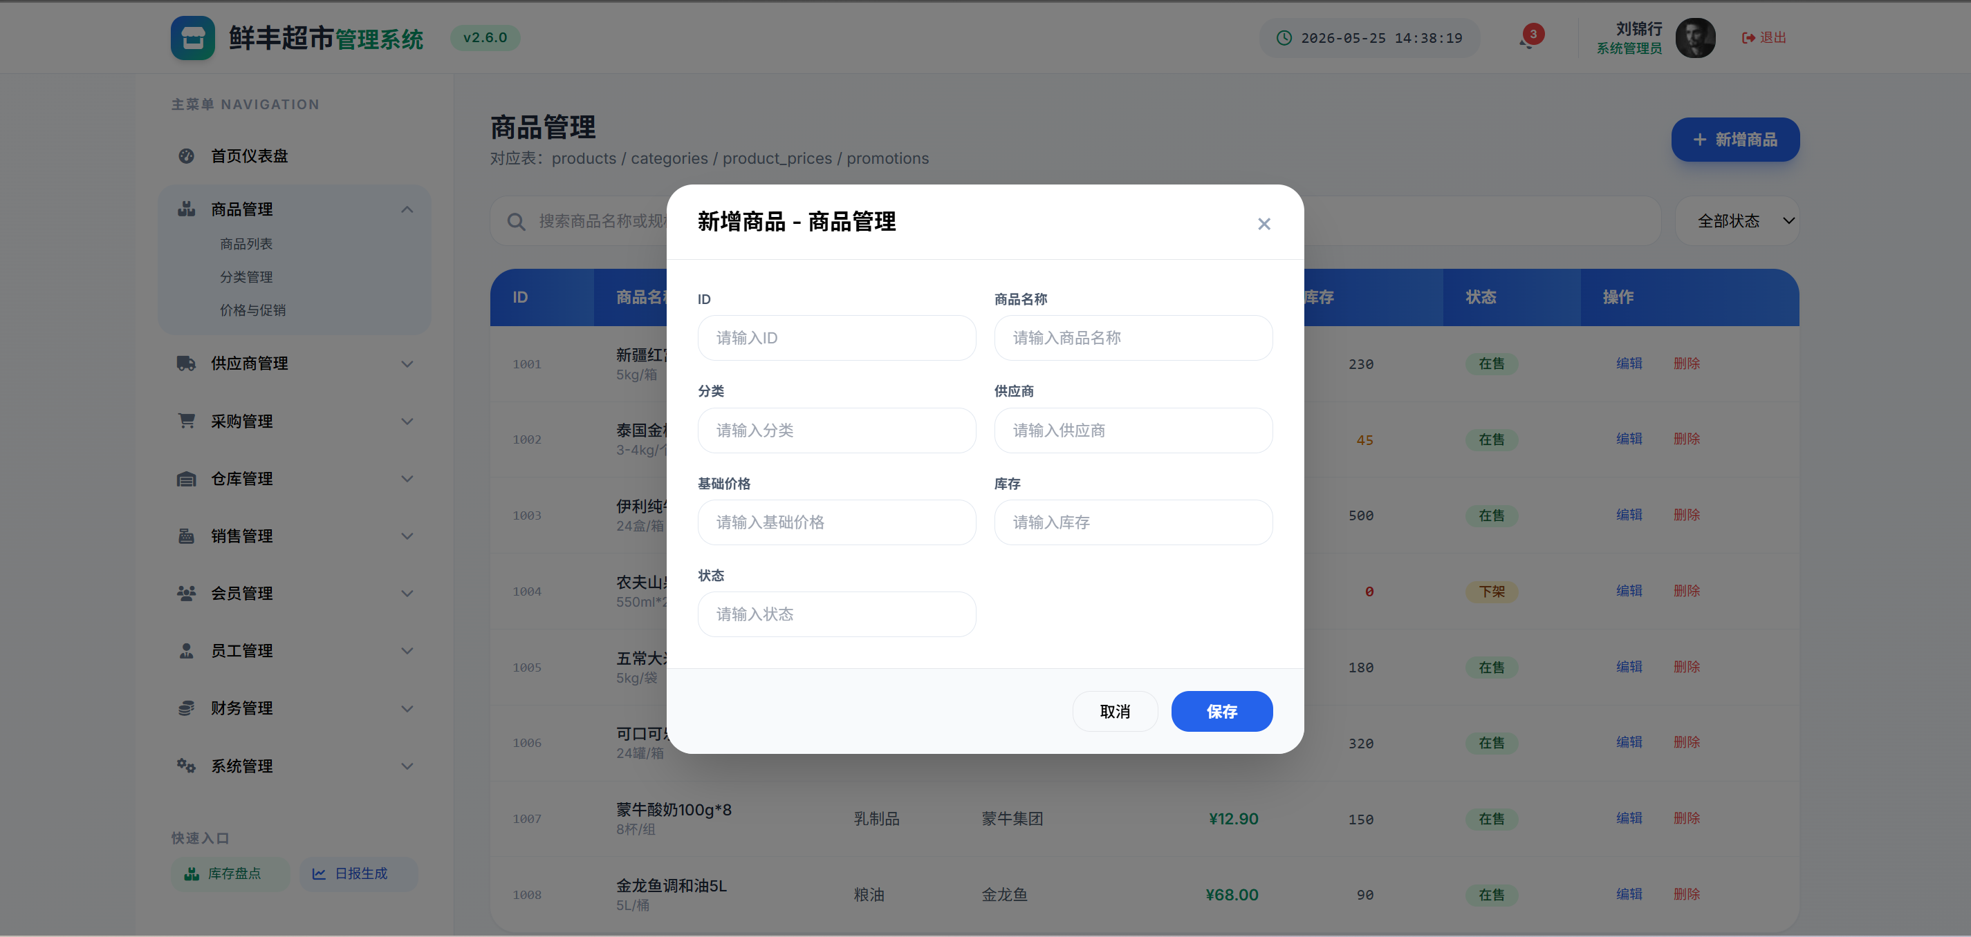 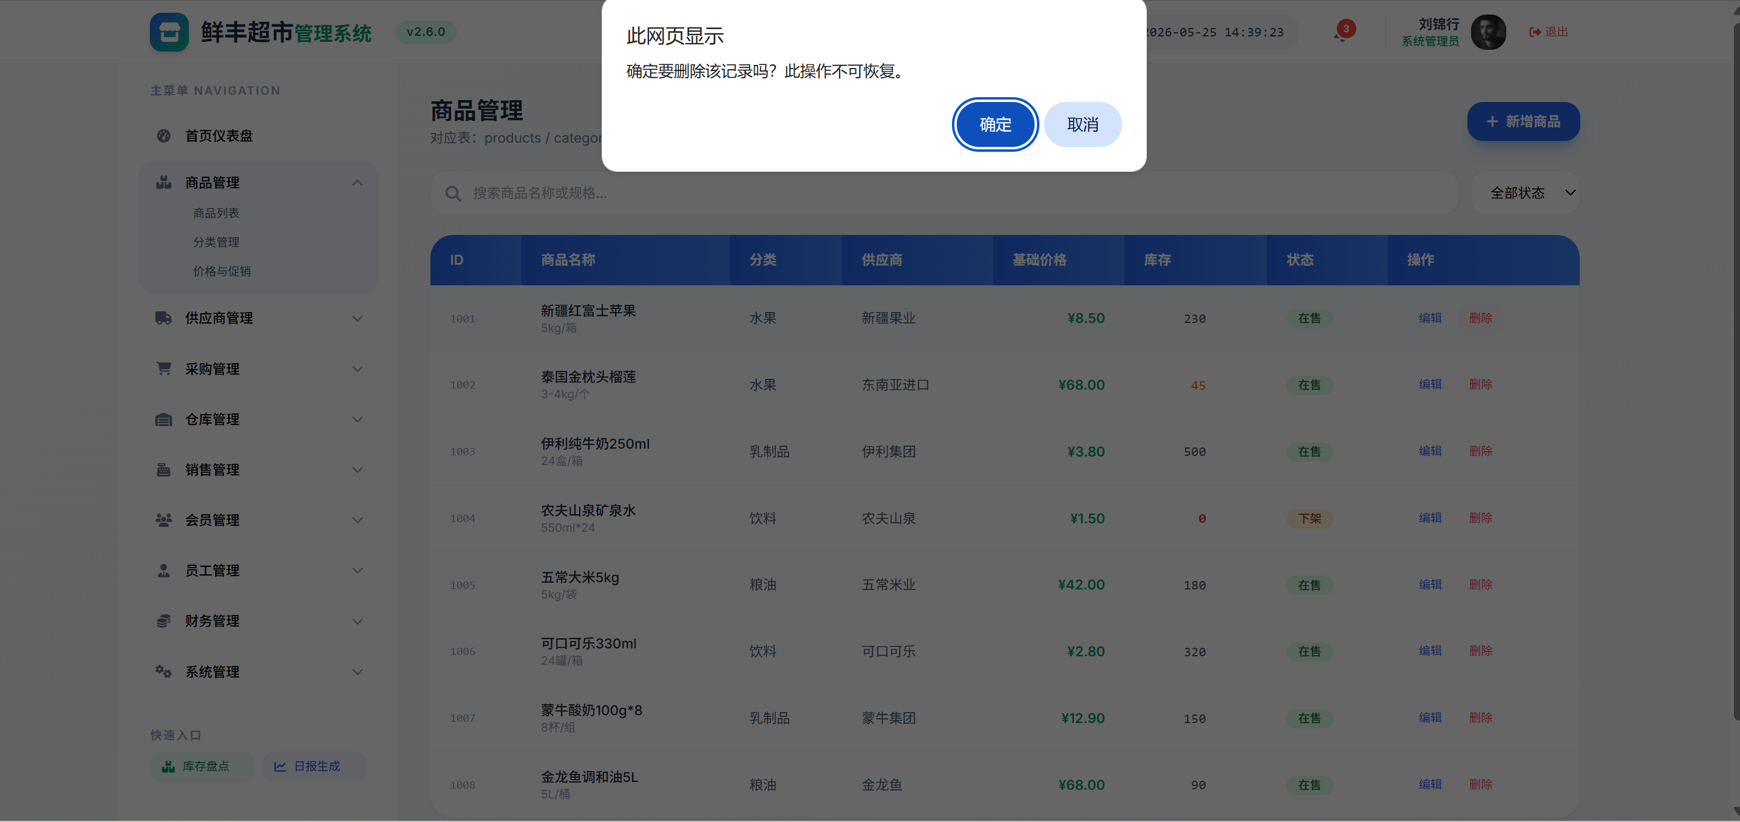 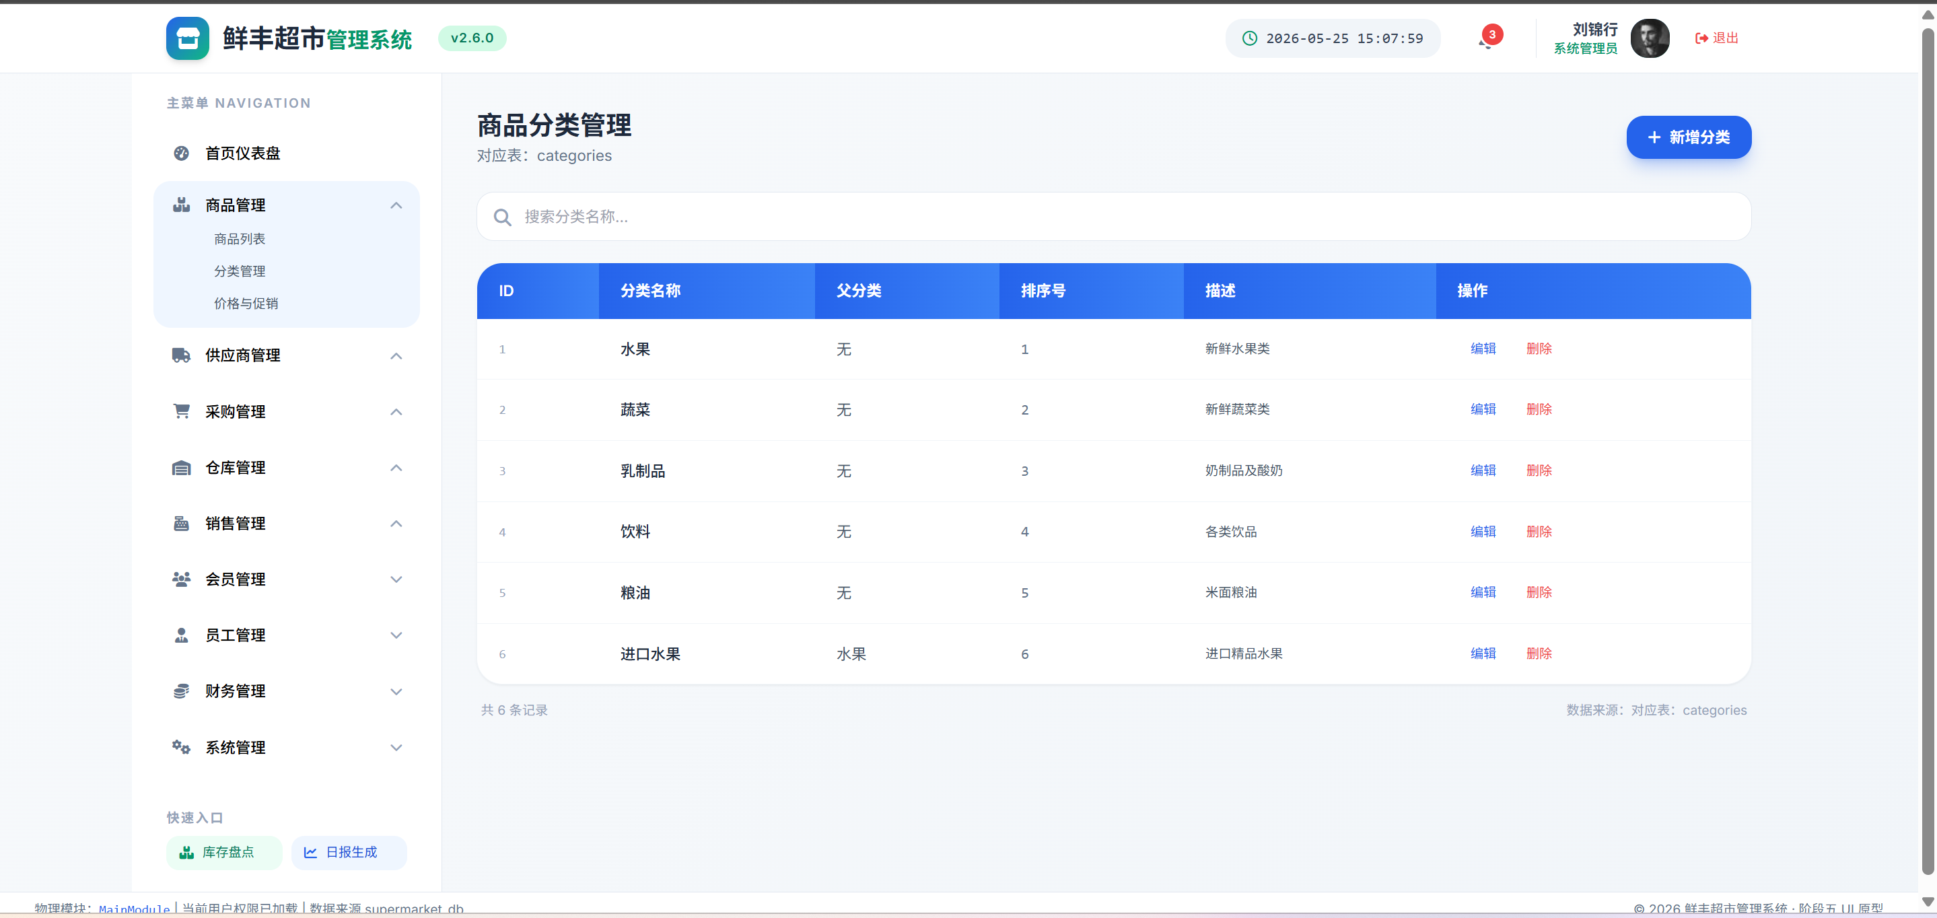 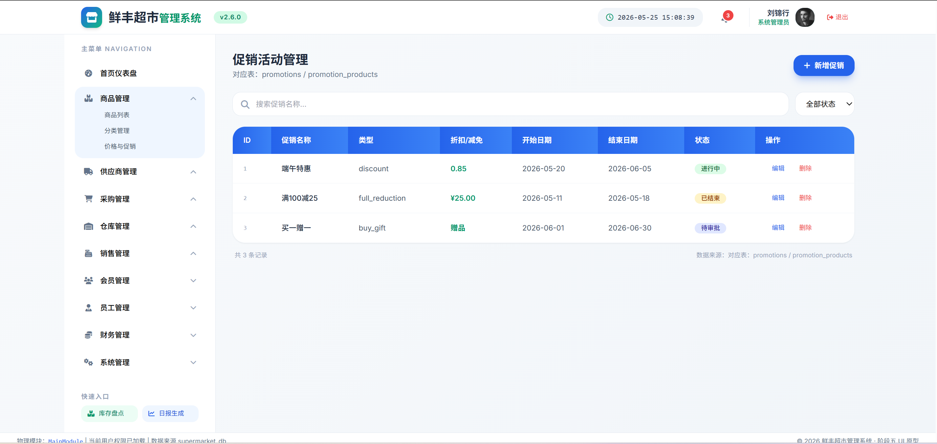

项目说明
 | 名称 | 类型
 | 商品名称 | 字符串

 | 商品分类 | 选择

 | 商品规格 | 字符串

 | 供应商 | 选择

 | 基础价格 | 数字(小数)

 | 单位 | 字符串

 | 商品描述 | 描述

 | 商品状态 | 选择

事件说明
 | 事件名 | 类型
 | 查询商品 | 搜索

 | 业务逻辑说明
 | => 用户在搜索框>product.search中输入商品名称或规格关键字，或选择状态下拉筛选>product.status => 前端filterTable()获取输入值，调用/product/list?search={keyword}接口获取商品列表 如果同时选择了状态下拉，追加参数/product/list?search={keyword}&status={status} 前端对返回的商品列表进行渲染，匹配product.name和product.spec字段（大小写不敏感的模糊匹配） 表格实时更新，显示匹配的商品ID、名称、分类、供应商、基础价格、库存数量、状态 更新页面底部的记录计数，显示"共N条记录" 如果无匹配结果，表格显示空状态，提示"暂无匹配商品" 状态筛选可多选：在售(active)/下架(inactive)/停产(discontinued)，默认全部 清空搜索框或重置筛选条件时，恢复显示全部商品列表

 | 事件名 | 类型
 | 新增商品 | 点击

 | 业务逻辑说明
 | => 用户点击"新增商品"按钮>product.add，系统弹出模态框表单 前端自动请求/categories接口获取分类下拉选项，请求/suppliers接口获取供应商下拉选项 用户在表单中填写：product.name（商品名称）、product.category_id（选择分类）、 product.spec（规格，选填）、product.supplier_id（选择供应商）、product.base_price（基础价格）、 product.unit（单位）、product.description（描述，选填）、product.status（默认active） => 前端校验： product.name非空检查，为空→提示/message/error/001：商品名称不能为空 product.name长度检查[1,50]，不符合→提示/message/error/002：商品名称长度不符合要求 product.category_id非空检查，为空→提示/message/error/001：请选择商品分类 product.supplier_id非空检查，为空→提示/message/error/001：请选择供应商 product.base_price非空检查，为空→提示/message/error/001：请输入基础价格 product.base_price>0检查，<=0→提示/message/error/009：价格必须大于0 全部校验通过后，POST /product提交商品数据到products表 同时在product_prices表中写入初始价格记录(cost_price=base_price, sale_price=base_price) 同时在inventory表中初始化该商品的库存记录(quantity=0, safety_stock=10) 成功后关闭模态框，刷新商品列表，显示"商品新增成功"提示 如果商品名称已存在（唯一约束），提示/message/error/006：该商品已存在 记录operation_logs操作日志（模块=商品管理，操作=新增，目标=新商品ID）

 | 事件名 | 类型
 | 编辑商品 | 按钮

 | 业务逻辑说明
 | => 用户点击表格行中"编辑"按钮>product.edit({id})，传入当前商品ID => GET /product/{id}接口获取当前商品的全部信息 同时GET /product_prices?product_id={id}获取该商品的历史价格记录 弹出预填表单，所有字段填入当前值（商品名称字段不可修改，防止误操作） 用户修改需要变更的字段后点击保存 前端校验规则同新增商品： product.name非空且长度[1,50]→否则/message/error/001或002 product.base_price>0→否则/message/error/009 category_id、supplier_id非空→否则/message/error/001 校验通过后，PUT /product/{id}更新products表 如果base_price发生变动，在product_prices表新增一条价格记录 记录operation_logs操作日志（模块=商品管理，操作=编辑，目标=商品ID） 更新成功后关闭模态框，刷新商品列表，高亮显示被编辑的行 如果商品ID不存在→提示/message/error/005：商品不存在或已被删除

 | 事件名 | 类型
 | 删除商品 | 按钮

 | 业务逻辑说明
 | => 用户点击表格行中"删除"按钮>product.delete({id})，传入当前商品ID => 系统弹出confirm()确认对话框："确定要删除该商品吗？删除后数据不可恢复。" 用户点击确认后，前端调用DELETE /product/{id} 后端执行删除前检查： 检查是否有未完成的销售订单包含该商品(sales_order_items关联，订单status!=completed/cancelled) →有未完成销售订单，返回/message/error/007：该商品存在未完成的销售订单，无法删除 检查是否有未完成的采购订单包含该商品(purchase_order_items关联，订单status!=completed/cancelled) →有未完成采购订单，返回/message/error/007：该商品存在未完成的采购订单，无法删除 检查当前库存是否>0(inventory.quantity>0) →库存>0，提示"该商品当前库存为N，请先清空库存后再删除" 全部检查通过后，执行软删除：将product.status设为discontinued(停产) 保留product_prices表中的历史价格记录不删除 前端从商品列表中移除该行，显示"商品已删除"提示 如果商品ID不存在→提示/message/error/005：商品不存在或已被删除 记录operation_logs操作日志（模块=商品管理，操作=删除，目标=商品ID）

错误信息一览表（共享全组使用）
错误信息一览表（共享全组使用） | 错误码 | 含义 | 触发条件 | 显示信息 | | 001 | 空值校验失败 | 必填字段为空 | /message/error/001：输入不能为空 | | 002 | 长度校验失败 | 输入长度不符合[min,max] | /message/error/002：长度不符合要求 | | 003 | 验证失败 | 用户名密码不匹配 | /message/error/003：身份验证失败 | | 004 | 无权限 | 用户无任何权限 | /message/error/004：权限不足，请联系管理员 | | 005 | 数据不存在 | 查询的ID不存在 | /message/error/005：数据不存在或已被删除 | | 006 | 数据重复 | 唯一字段重复 | /message/error/006：该记录已存在 | | 007 | 关联数据存在 | 删除时存在外键依赖 | /message/error/007：存在关联数据，无法删除 | | 008 | 库存不足 | 出库数量>库存数量 | /message/error/008：库存不足 | | 009 | 金额校验失败 | 金额<=0或格式错误 | /message/error/009：金额格式不正确 | | 010 | 日期校验失败 | 日期逻辑错误(结束<开始) | /message/error/010：日期范围不正确 | | 011 | 状态流转非法 | 状态变更不符合规则 | /message/error/011：当前状态不允许此操作 | | 012 | 超出限制 | 数量/容量超过上限 | /message/error/012：超出系统限制 |

